CatalogoTiendas
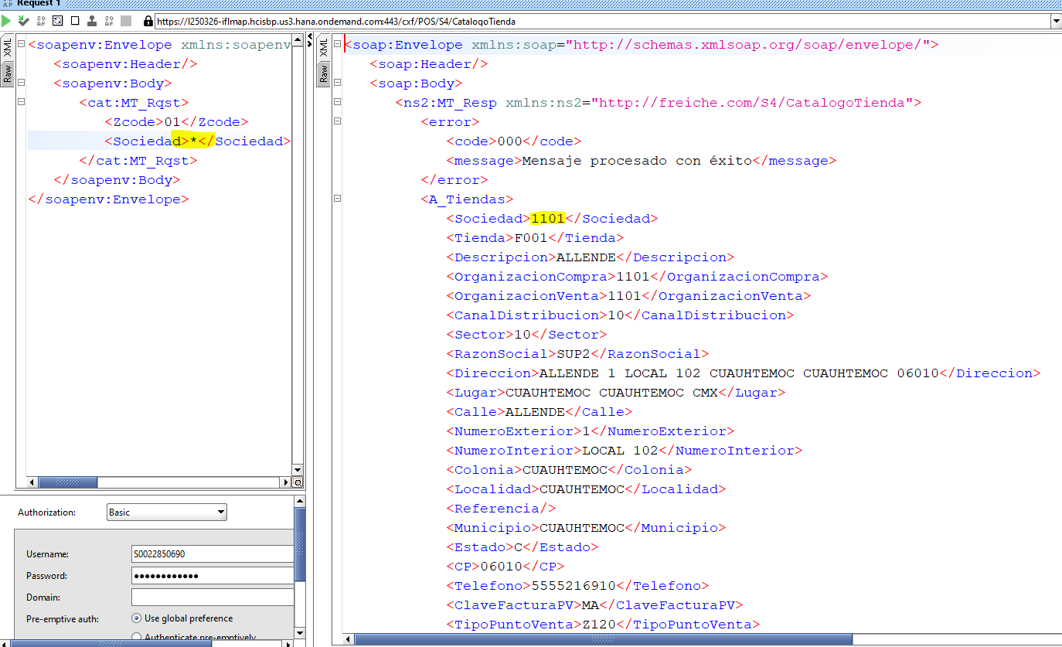
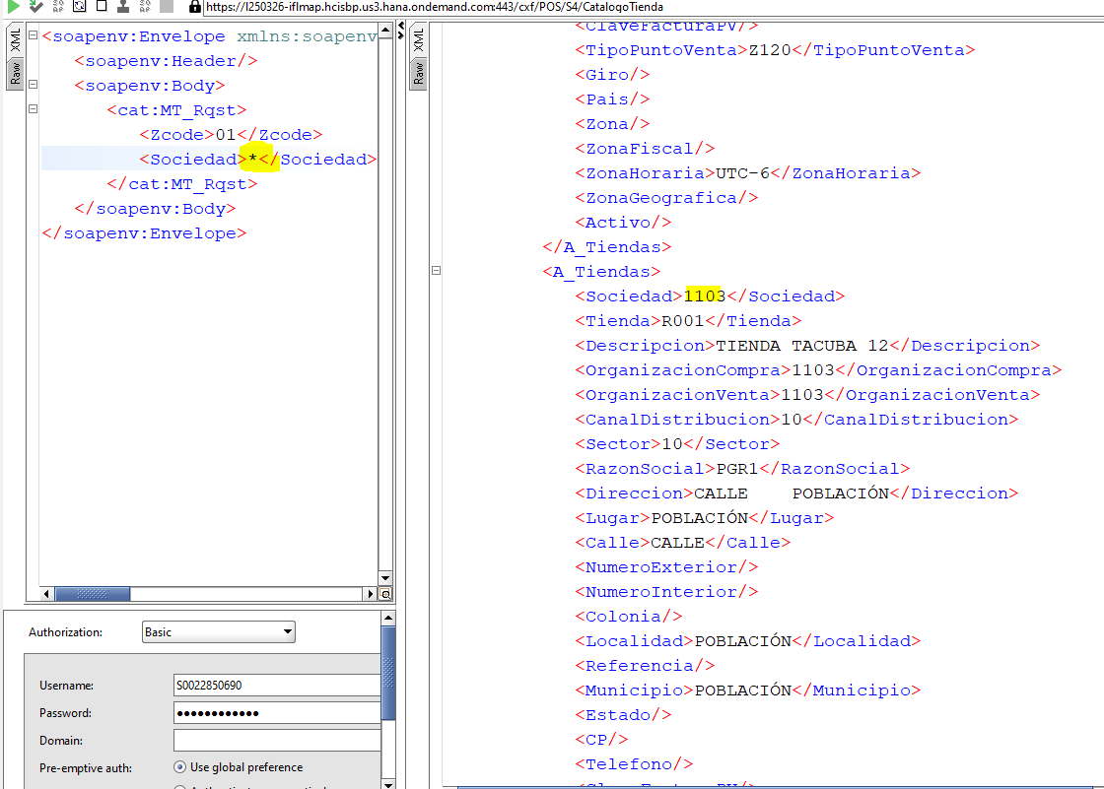
zcode 00
 |  | <soapenv:Envelope xmlns:soapenv="http://schemas.xmlsoap.org/soap/envelope/" xmlns:cat="http://freiche.com/S4/CatalogoTienda">
 |  | <soapenv:Header/>
 |  | <soapenv:Body>
 |  | <cat:MT_Rqst>
 |  | <Zcode>01</Zcode>
 |  | <Sociedad>1101</Sociedad>
 |  | </cat:MT_Rqst>
 |  | </soapenv:Body>
 |  | </soapenv:Envelope>

 |  | <soap:Envelope xmlns:soap="http://schemas.xmlsoap.org/soap/envelope/">
 |  | <soap:Header/>
 |  | <soap:Body>
 |  | <ns2:MT_Resp xmlns:ns2="http://freiche.com/S4/CatalogoTienda">
 |  | <error>
 |  | <code>000</code>
 |  | <message>Mensaje procesado con éxito</message>
zcode 01 | correcto | </error>
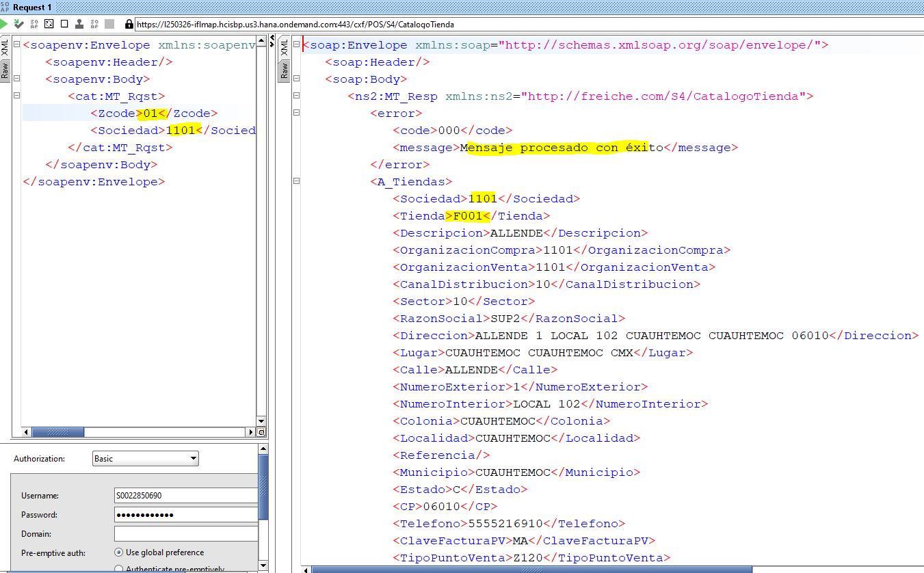
 |  | <A_Tiendas>
 |  | <Sociedad>1101</Sociedad>
 |  | <Tienda>F001</Tienda>
 |  | <Descripcion>ALLENDE</Descripcion>
 |  | <OrganizacionCompra>1101</OrganizacionCompra>
 |  | <OrganizacionVenta>1101</OrganizacionVenta>
 |  | <CanalDistribucion>10</CanalDistribucion>
 |  | <Sector>10</Sector>
 |  | <RazonSocial>SUP2</RazonSocial>
 |  | <Direccion>ALLENDE 1 LOCAL 102 CUAUHTEMOC CUAUHTEMOC 06010</Direccion>
 |  | <Lugar>CUAUHTEMOC CUAUHTEMOC CMX</Lugar>
 |  | <Calle>ALLENDE</Calle>
 |  | <NumeroExterior>1</NumeroExterior>
 |  | <NumeroInterior>LOCAL 102</NumeroInterior>
 |  | <Colonia>CUAUHTEMOC</Colonia>
 |  | <Localidad>CUAUHTEMOC</Localidad>
 |  | <Referencia/>
 |  | <Municipio>CUAUHTEMOC</Municipio>
 |  | <Estado>C</Estado>
 |  | <CP>06010</CP>
 |  | <Telefono>5555216910</Telefono>
 |  | <ClaveFacturaPV>MA</ClaveFacturaPV>
 |  | <TipoPuntoVenta>Z120</TipoPuntoVenta>
 |  | <Giro>S01</Giro>
 |  | <Pais/>
 |  | <Zona>S00</Zona>
 |  | <ZonaFiscal/>
 |  | <ZonaHoraria>CST_NA</ZonaHoraria>
 |  | <ZonaGeografica>ZV0003</ZonaGeografica>
 |  | <Activo/>
 |  | </A_Tiendas>

* (TODO)

ConfirmacionFranquicia
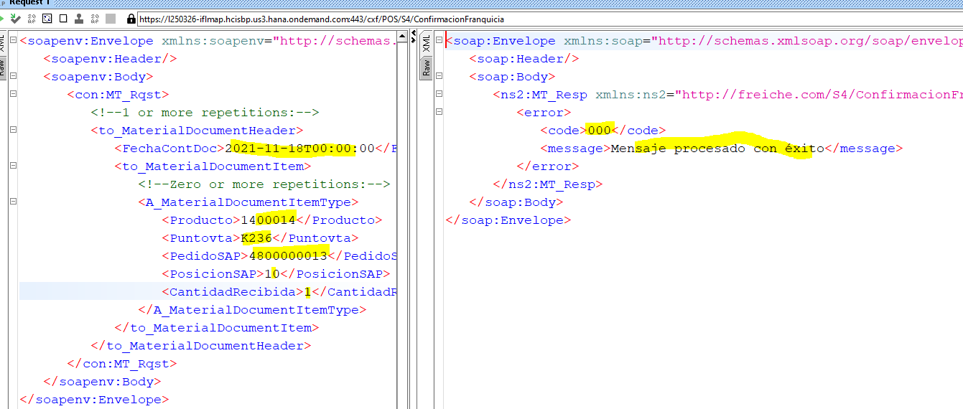
Procesado correctamente | consulta
 | <soapenv:Envelope xmlns:soapenv="http://schemas.xmlsoap.org/soap/envelope/" xmlns:con="http://freiche.com/S4/ConfirmacionFranquicia">
 | <soapenv:Header/>
 | <soapenv:Body>
 | <con:MT_Rqst>
 | <!--1 or more repetitions:-->
 | <to_MaterialDocumentHeader>
 | <FechaContDoc>2021-11-18T00:00:00</FechaContDoc>
 | <to_MaterialDocumentItem>
 | <!--Zero or more repetitions:-->
 | <A_MaterialDocumentItemType>
 | <Producto>1400014</Producto>
 | <Puntovta>K236</Puntovta>
 | <PedidoSAP>4800000013</PedidoSAP>
 | <PosicionSAP>10</PosicionSAP>
 | <CantidadRecibida>1</CantidadRecibida>
 | </A_MaterialDocumentItemType>
 | </to_MaterialDocumentItem>
 | </to_MaterialDocumentHeader>
 | </con:MT_Rqst>
 | </soapenv:Body>
 | </soapenv:Envelope>

 | Respuesta
 | <soap:Envelope xmlns:soap="http://schemas.xmlsoap.org/soap/envelope/">
 | <soap:Header/>
 | <soap:Body>
 | <ns2:MT_Resp xmlns:ns2="http://freiche.com/S4/ConfirmacionFranquicia">
 | <error>
 | <code>000</code>
 | <message>Mensaje procesado con éxito</message>
 | </error>
 | </ns2:MT_Resp>
 | </soap:Body>
 | </soap:Envelope>

ResurtidoFranquicia
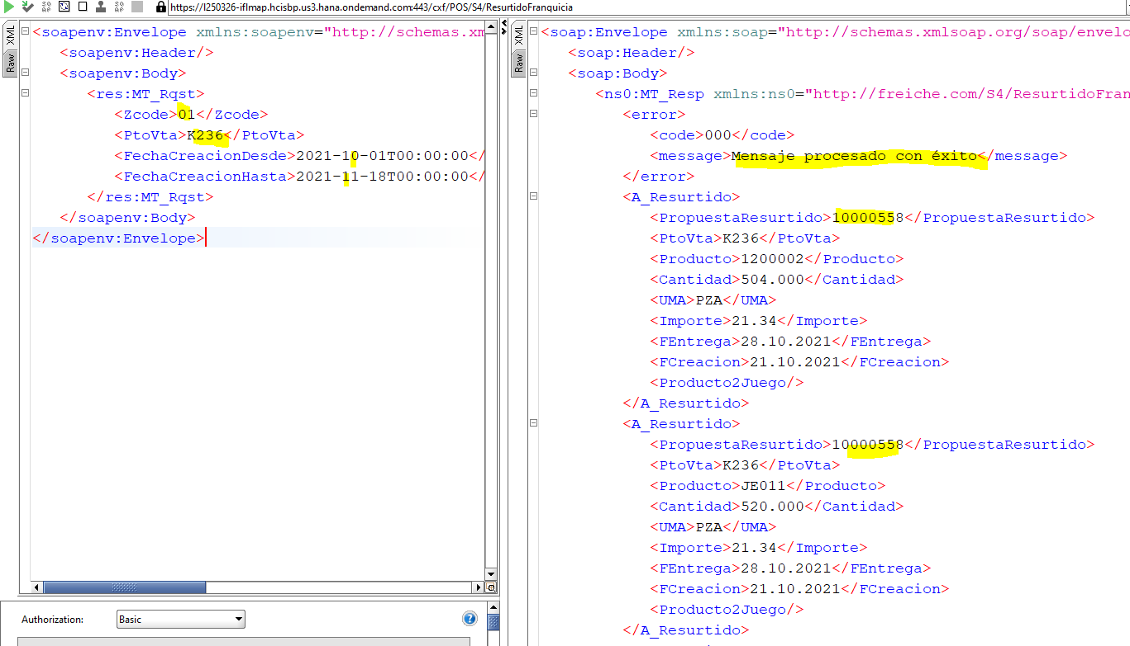
Procesado correctamente | Consulta
 | <soapenv:Envelope xmlns:soapenv="http://schemas.xmlsoap.org/soap/envelope/" xmlns:res="http://freiche.com/S4/ResurtidoFranquicia">
 | <soapenv:Header/>
 | <soapenv:Body>
 | <res:MT_Rqst>
 | <Zcode>01</Zcode>
 | <PtoVta>K236</PtoVta>
 | <FechaCreacionDesde>2021-10-01T00:00:00</FechaCreacionDesde>
 | <FechaCreacionHasta>2021-11-18T00:00:00</FechaCreacionHasta>
 | </res:MT_Rqst>
 | </soapenv:Body>
 | </soapenv:Envelope>

 | Respuesta
 | <soap:Envelope xmlns:soap="http://schemas.xmlsoap.org/soap/envelope/">
 | <soap:Header/>
 | <soap:Body>
 | <ns0:MT_Resp xmlns:ns0="http://freiche.com/S4/ResurtidoFranquicia">
 | <error>
 | <code>000</code>
 | <message>Mensaje procesado con éxito</message>
 | </error>
 | <A_Resurtido>
 | <PropuestaResurtido>10000558</PropuestaResurtido>
 | <PtoVta>K236</PtoVta>
 | <Producto>1200002</Producto>
 | <Cantidad>504.000</Cantidad>
 | <UMA>PZA</UMA>
 | <Importe>21.34</Importe>
 | <FEntrega>28.10.2021</FEntrega>
 | <FCreacion>21.10.2021</FCreacion>
 | <Producto2Juego/>
 | </A_Resurtido>
 | <A_Resurtido>
 | <PropuestaResurtido>10000558</PropuestaResurtido>
 | <PtoVta>K236</PtoVta>
 | <Producto>JE011</Producto>
 | <Cantidad>520.000</Cantidad>
 | <UMA>PZA</UMA>
 | <Importe>21.34</Importe>
 | <FEntrega>28.10.2021</FEntrega>
 | <FCreacion>21.10.2021</FCreacion>
 | <Producto2Juego/>
 | </A_Resurtido>
 | <A_Resurtido>
 | <PropuestaResurtido>10000558</PropuestaResurtido>
 | <PtoVta>K236</PtoVta>
 | <Producto>02/01861A</Producto>
 | <Cantidad>500.000</Cantidad>
 | <UMA>G</UMA>
 | <Importe>1.54</Importe>
 | <FEntrega>28.10.2021</FEntrega>
 | <FCreacion>21.10.2021</FCreacion>
 | <Producto2Juego/>
 | </A_Resurtido>
 | <A_Resurtido>
 | <PropuestaResurtido>10000558</PropuestaResurtido>
 | <PtoVta>K236</PtoVta>
 | <Producto>02/00039A</Producto>
 | <Cantidad>1000.000</Cantidad>
 | <UMA>G</UMA>
 | <Importe>1.54</Importe>
 | <FEntrega>28.10.2021</FEntrega>
 | <FCreacion>21.10.2021</FCreacion>
 | <Producto2Juego/>
 | </A_Resurtido>
 | <A_Resurtido>
 | <PropuestaResurtido>10000558</PropuestaResurtido>
 | <PtoVta>K236</PtoVta>
 | <Producto>01/01370A</Producto>
 | <Cantidad>1000.000</Cantidad>
 | <UMA>G</UMA>
 | <Importe>1.54</Importe>
 | <FEntrega>28.10.2021</FEntrega>
 | <FCreacion>21.10.2021</FCreacion>
 | <Producto2Juego/>
 | </A_Resurtido>

ArticulosPOrTienda
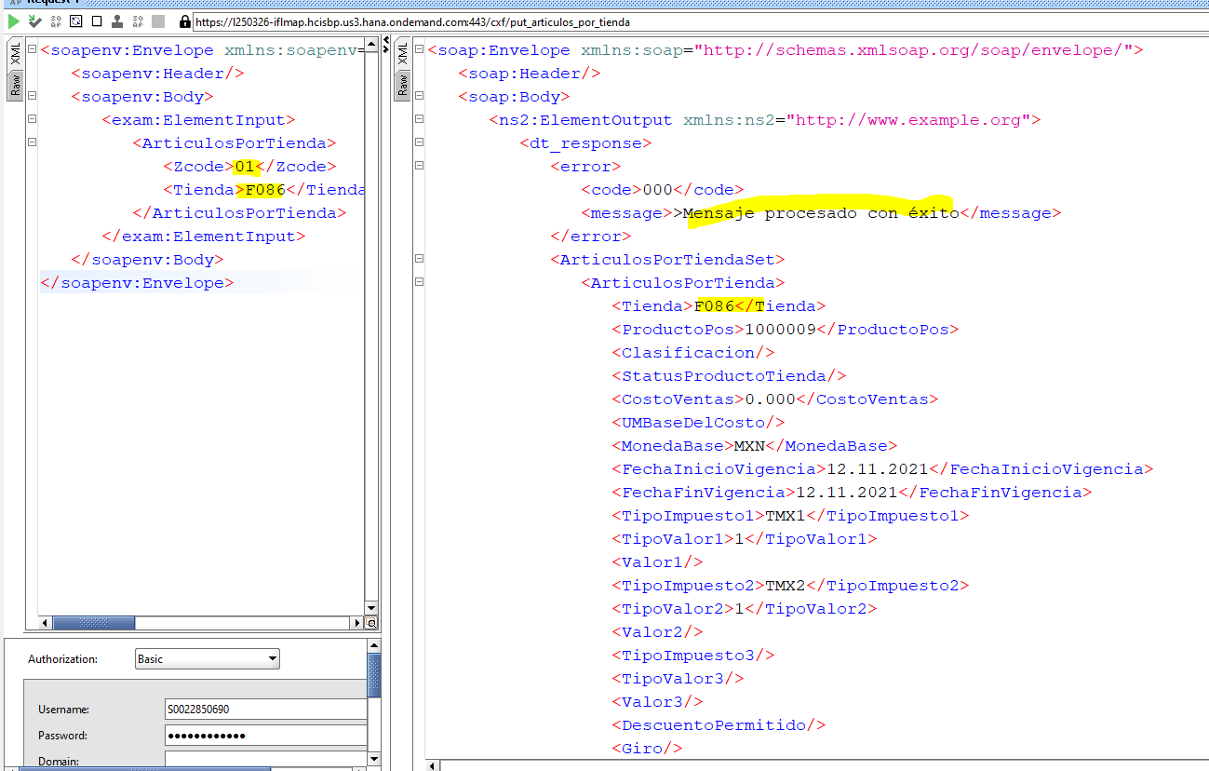
proceso correctamente | Consulta
 | <soapenv:Envelope xmlns:soapenv="http://schemas.xmlsoap.org/soap/envelope/" xmlns:exam="http://www.example.org">
 | <soapenv:Header/>
 | <soapenv:Body>
 | <exam:ElementInput>
 | <ArticulosPorTienda>
 | <Zcode>01</Zcode>
 | <Tienda>F*</Tienda>
 | </ArticulosPorTienda>
 | </exam:ElementInput>
 | </soapenv:Body>
 | </soapenv:Envelope>

 | Respuesta
 | <soap:Envelope xmlns:soap="http://schemas.xmlsoap.org/soap/envelope/">
 | <soap:Header/>
 | <soap:Body>
 | <ns2:ElementOutput xmlns:ns2="http://www.example.org">
 | <dt_response>
 | <error>
 | <code>000</code>
 | <message>>Mensaje procesado con éxito</message>
 | </error>
 | <ArticulosPorTiendaSet>
 | <ArticulosPorTienda>
 | <Tienda>F001</Tienda>
 | <ProductoPos>2200036</ProductoPos>
 | <Clasificacion/>
 | <StatusProductoTienda/>
 | <CostoVentas>0.000</CostoVentas>
 | <UMBaseDelCosto/>
 | <MonedaBase>MXN</MonedaBase>
 | <FechaInicioVigencia>12.11.2021</FechaInicioVigencia>
 | <FechaFinVigencia>12.11.2021</FechaFinVigencia>
 | <TipoImpuesto1>TMX1</TipoImpuesto1>
 | <TipoValor1>1</TipoValor1>
 | <Valor1/>
 | <TipoImpuesto2>TMX2</TipoImpuesto2>
 | <TipoValor2>1</TipoValor2>
 | <Valor2/>
 | <TipoImpuesto3/>
 | <TipoValor3/>
 | <Valor3/>
 | <DescuentoPermitido/>
 | <Giro/>
 | </ArticulosPorTienda>

 | Consulta
 | <soapenv:Envelope xmlns:soapenv="http://schemas.xmlsoap.org/soap/envelope/" xmlns:exam="http://www.example.org">
 | <soapenv:Header/>
 | <soapenv:Body>
 | <exam:ElementInput>
 | <ArticulosPorTienda>
 | <Zcode>01</Zcode>
 | <Tienda>F086</Tienda>
 | </ArticulosPorTienda>
 | </exam:ElementInput>
 | </soapenv:Body>
 | </soapenv:Envelope>

 | Respuesta
 | <soap:Envelope xmlns:soap="http://schemas.xmlsoap.org/soap/envelope/">
 | <soap:Header/>
 | <soap:Body>
 | <ns2:ElementOutput xmlns:ns2="http://www.example.org">
 | <dt_response>
 | <error>
 | <code>000</code>
 | <message>>Mensaje procesado con éxito</message>
 | </error>
 | <ArticulosPorTiendaSet>
 | <ArticulosPorTienda>
 | <Tienda>F086</Tienda>
 | <ProductoPos>1000009</ProductoPos>
 | <Clasificacion/>
 | <StatusProductoTienda/>
 | <CostoVentas>0.000</CostoVentas>
 | <UMBaseDelCosto/>
 | <MonedaBase>MXN</MonedaBase>
 | <FechaInicioVigencia>12.11.2021</FechaInicioVigencia>
 | <FechaFinVigencia>12.11.2021</FechaFinVigencia>
 | <TipoImpuesto1>TMX1</TipoImpuesto1>
 | <TipoValor1>1</TipoValor1>
 | <Valor1/>
 | <TipoImpuesto2>TMX2</TipoImpuesto2>
 | <TipoValor2>1</TipoValor2>
 | <Valor2/>
 | <TipoImpuesto3/>
 | <TipoValor3/>
 | <Valor3/>
 | <DescuentoPermitido/>
 | <Giro/>
 | </ArticulosPorTienda>
 | <ArticulosPorTienda>
 | <Tienda>F086</Tienda>
 | <ProductoPos>1000010</ProductoPos>
 | <Clasificacion/>
 | <StatusProductoTienda/>
 | <CostoVentas>0.000</CostoVentas>
 | <UMBaseDelCosto/>
 | <MonedaBase>MXN</MonedaBase>
 | <FechaInicioVigencia>12.11.2021</FechaInicioVigencia>
 | <FechaFinVigencia>12.11.2021</FechaFinVigencia>
 | <TipoImpuesto1>TMX1</TipoImpuesto1>
 | <TipoValor1>1</TipoValor1>
 | <Valor1/>
 | <TipoImpuesto2>TMX2</TipoImpuesto2>
 | <TipoValor2>1</TipoValor2>
 | <Valor2/>
 | <TipoImpuesto3/>
 | <TipoValor3/>
 | <Valor3/>
 | <DescuentoPermitido/>
 | <Giro/>
 | </ArticulosPorTienda>
 | <ArticulosPorTienda>
 | <Tienda>F086</Tienda>
 | <ProductoPos>01/00124A</ProductoPos>
 | <Clasificacion/>
 | <StatusProductoTienda/>
 | <CostoVentas>0.000</CostoVentas>
 | <UMBaseDelCosto/>
 | <MonedaBase>MXN</MonedaBase>
 | <FechaInicioVigencia>12.11.2021</FechaInicioVigencia>
 | <FechaFinVigencia>12.11.2021</FechaFinVigencia>
 | <TipoImpuesto1>TMX1</TipoImpuesto1>
 | <TipoValor1>1</TipoValor1>
 | <Valor1/>
 | <TipoImpuesto2>TMX2</TipoImpuesto2>
 | <TipoValor2>1</TipoValor2>
 | <Valor2/>
 | <TipoImpuesto3/>
 | <TipoValor3/>
 | <Valor3/>
 | <DescuentoPermitido/>
 | <Giro/>
 | </ArticulosPorTienda>
 | <ArticulosPorTienda>

CatalogoArticulos
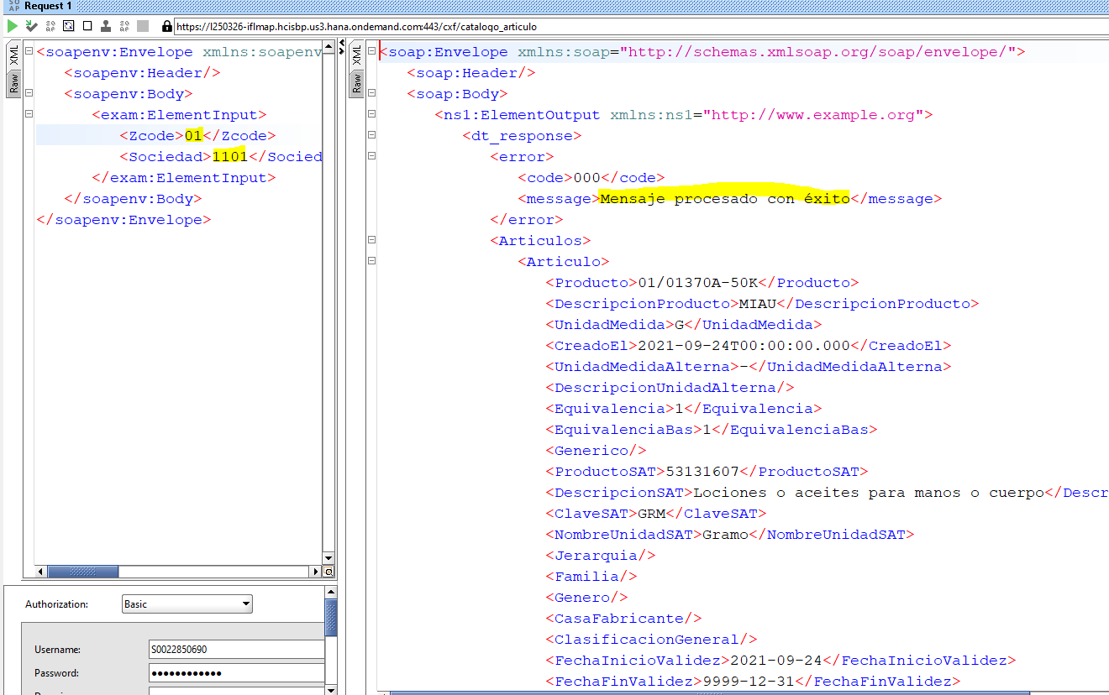
Procesado correctamente | Consulta
 | <soapenv:Envelope xmlns:soapenv="http://schemas.xmlsoap.org/soap/envelope/" xmlns:exam="http://www.example.org">
 | <soapenv:Header/>
 | <soapenv:Body>
 | <exam:ElementInput>
 | <Zcode>01</Zcode>
 | <Sociedad>1101</Sociedad>
 | </exam:ElementInput>
 | </soapenv:Body>
 | </soapenv:Envelope>

 | Respuesta
 | <soap:Envelope xmlns:soap="http://schemas.xmlsoap.org/soap/envelope/">
 | <soap:Header/>
 | <soap:Body>
 | <ns1:ElementOutput xmlns:ns1="http://www.example.org">
 | <dt_response>
 | <error>
 | <code>000</code>
 | <message>Mensaje procesado con éxito</message>
 | </error>
 | <Articulos>
 | <Articulo>
 | <Producto>01/01370A-50K</Producto>
 | <DescripcionProducto>MIAU</DescripcionProducto>
 | <UnidadMedida>G</UnidadMedida>
 | <CreadoEl>2021-09-24T00:00:00.000</CreadoEl>
 | <UnidadMedidaAlterna>-</UnidadMedidaAlterna>
 | <DescripcionUnidadAlterna/>
 | <Equivalencia>1</Equivalencia>
 | <EquivalenciaBas>1</EquivalenciaBas>
 | <Generico/>
 | <ProductoSAT>53131607</ProductoSAT>
 | <DescripcionSAT>Lociones o aceites para manos o cuerpo</DescripcionSAT>
 | <ClaveSAT>GRM</ClaveSAT>
 | <NombreUnidadSAT>Gramo</NombreUnidadSAT>
 | <Jerarquia/>
 | <Familia/>
 | <Genero/>
 | <CasaFabricante/>
 | <ClasificacionGeneral/>
 | <FechaInicioValidez>2021-09-24</FechaInicioValidez>
 | <FechaFinValidez>9999-12-31</FechaFinValidez>
 | <GrupoArticulos>05_FFR</GrupoArticulos>
 | <Marca/>
 | <TipoArticulo>2</TipoArticulo>
 | <UnidadEmpaque>0.0</UnidadEmpaque>
 | <ClasificacionFiscal>D</ClasificacionFiscal>
 | <ArticuloSAP>DMEOW KATY PERRY</ArticuloSAP>
 | </Articulo>

ConsiliacionInventario
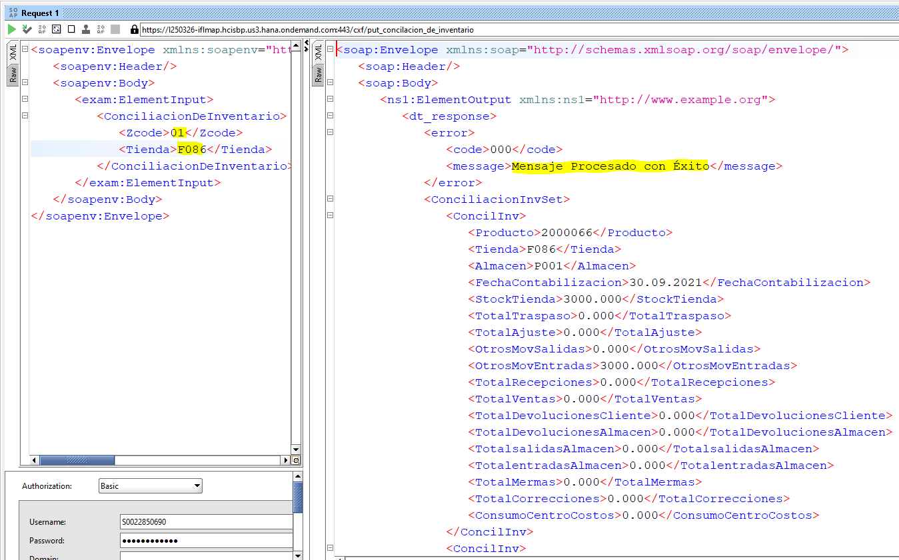
Procesado Correctamente | Consulta
 | <soapenv:Envelope xmlns:soapenv="http://schemas.xmlsoap.org/soap/envelope/" xmlns:exam="http://www.example.org">
 | <soapenv:Header/>
 | <soapenv:Body>
 | <exam:ElementInput>
 | <ConciliacionDeInventario>
 | <Zcode>01</Zcode>
 | <Tienda>F086</Tienda>
 | </ConciliacionDeInventario>
 | </exam:ElementInput>
 | </soapenv:Body>
 | </soapenv:Envelope>

 | Respuesta
 | <soap:Envelope xmlns:soap="http://schemas.xmlsoap.org/soap/envelope/">
 | <soap:Header/>
 | <soap:Body>
 | <ns1:ElementOutput xmlns:ns1="http://www.example.org">
 | <dt_response>
 | <error>
 | <code>000</code>
 | <message>Mensaje Procesado con Éxito</message>
 | </error>
 | <ConciliacionInvSet>
 | <ConcilInv>
 | <Producto>2000066</Producto>
 | <Tienda>F086</Tienda>
 | <Almacen>P001</Almacen>
 | <FechaContabilizacion>30.09.2021</FechaContabilizacion>
 | <StockTienda>3000.000</StockTienda>
 | <TotalTraspaso>0.000</TotalTraspaso>
 | <TotalAjuste>0.000</TotalAjuste>
 | <OtrosMovSalidas>0.000</OtrosMovSalidas>
 | <OtrosMovEntradas>3000.000</OtrosMovEntradas>
 | <TotalRecepciones>0.000</TotalRecepciones>
 | <TotalVentas>0.000</TotalVentas>
 | <TotalDevolucionesCliente>0.000</TotalDevolucionesCliente>
 | <TotalDevolucionesAlmacen>0.000</TotalDevolucionesAlmacen>
 | <TotalsalidasAlmacen>0.000</TotalsalidasAlmacen>
 | <TotalentradasAlmacen>0.000</TotalentradasAlmacen>
 | <TotalMermas>0.000</TotalMermas>
 | <TotalCorrecciones>0.000</TotalCorrecciones>
 | <ConsumoCentroCostos>0.000</ConsumoCentroCostos>
 | </ConcilInv>

ConteoInventario
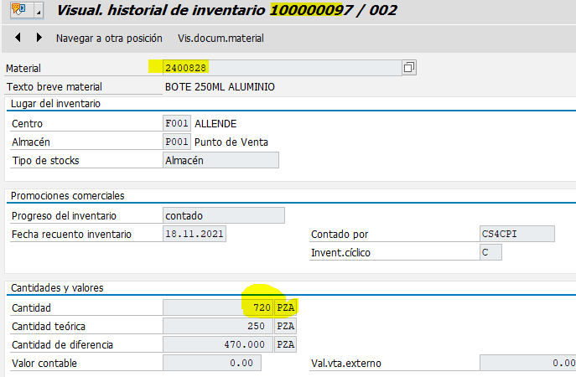
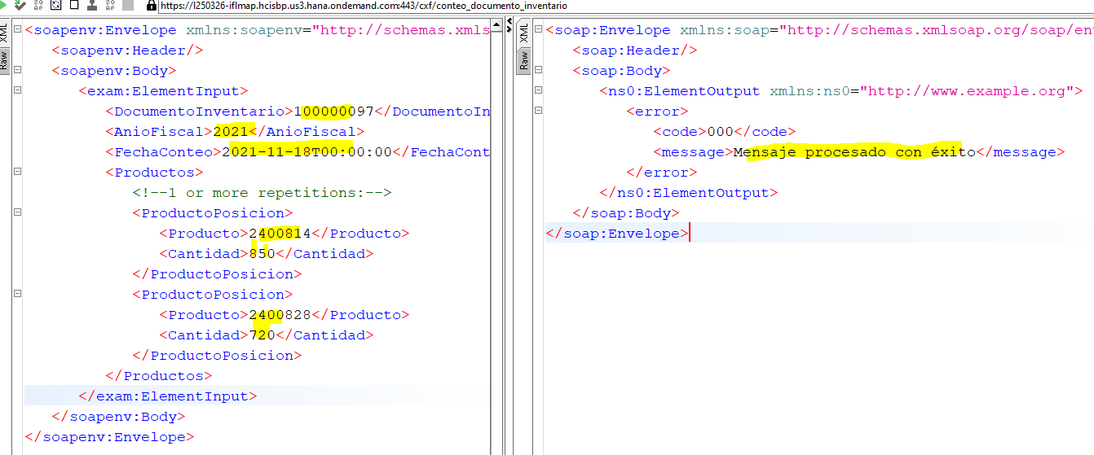
Procesado correctamente | Consulta
 | <soapenv:Envelope xmlns:soapenv="http://schemas.xmlsoap.org/soap/envelope/" xmlns:exam="http://www.example.org">
 | <soapenv:Header/>
 | <soapenv:Body>
 | <exam:ElementInput>
 | <DocumentoInventario>100000097</DocumentoInventario>
 | <AnioFiscal>2021</AnioFiscal>
 | <FechaConteo>2021-11-18T00:00:00</FechaConteo>
 | <Productos>
 | <!--1 or more repetitions:-->
 | <ProductoPosicion>
 | <Producto>2400814</Producto>
 | <Cantidad>850</Cantidad>
 | </ProductoPosicion>
 | <ProductoPosicion>
 | <Producto>2400828</Producto>
 | <Cantidad>720</Cantidad>
 | </ProductoPosicion>
 | </Productos>
 | </exam:ElementInput>
 | </soapenv:Body>
 | </soapenv:Envelope>

 | Respuesta
 | <soap:Envelope xmlns:soap="http://schemas.xmlsoap.org/soap/envelope/">
 | <soap:Header/>
 | <soap:Body>
 | <ns0:ElementOutput xmlns:ns0="http://www.example.org">
SAP | <error>
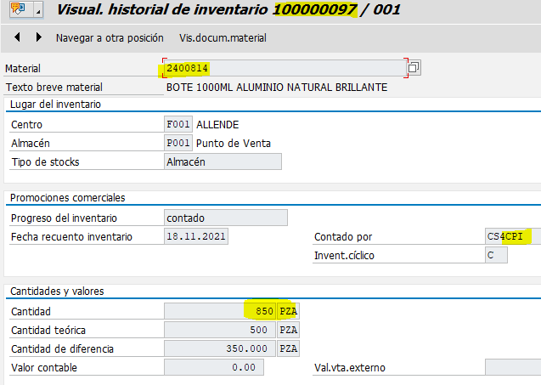
 | <code>000</code>
 | <message>Mensaje procesado con éxito</message>
 | </error>
 | </ns0:ElementOutput>
 | </soap:Body>
 | </soap:Envelope>

Pedido Pendiente porSurtir
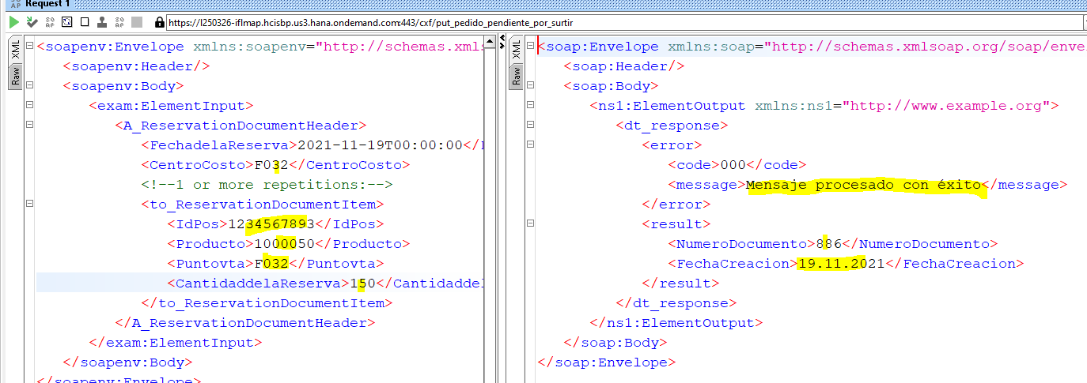
Procesado Correctamente | Consulta
 | <soapenv:Envelope xmlns:soapenv="http://schemas.xmlsoap.org/soap/envelope/" xmlns:exam="http://www.example.org">
 | <soapenv:Header/>
 | <soapenv:Body>
 | <exam:ElementInput>
 | <A_ReservationDocumentHeader>
 | <FechadelaReserva>2021-11-19T00:00:00</FechadelaReserva>
 | <CentroCosto>F032</CentroCosto>
 | <!--1 or more repetitions:-->
 | <to_ReservationDocumentItem>
 | <IdPos>1234567893</IdPos>
 | <Producto>1000050</Producto>
 | <Puntovta>F032</Puntovta>
 | <CantidaddelaReserva>150</CantidaddelaReserva>
 | </to_ReservationDocumentItem>
 | </A_ReservationDocumentHeader>
 | </exam:ElementInput>
 | </soapenv:Body>
 | </soapenv:Envelope>

 | Respuesta
 | <soap:Envelope xmlns:soap="http://schemas.xmlsoap.org/soap/envelope/">
 | <soap:Header/>
 | <soap:Body>
 | <ns1:ElementOutput xmlns:ns1="http://www.example.org">
 | <dt_response>
 | <error>
 | <code>000</code>
 | <message>Mensaje procesado con éxito</message>
 | </error>
 | <result>
 | <NumeroDocumento>886</NumeroDocumento>
 | <FechaCreacion>19.11.2021</FechaCreacion>
 | </result>
 | </dt_response>
 | </ns1:ElementOutput>
 | </soap:Body>
 | </soap:Envelope>

StatusPedidoFranquicia
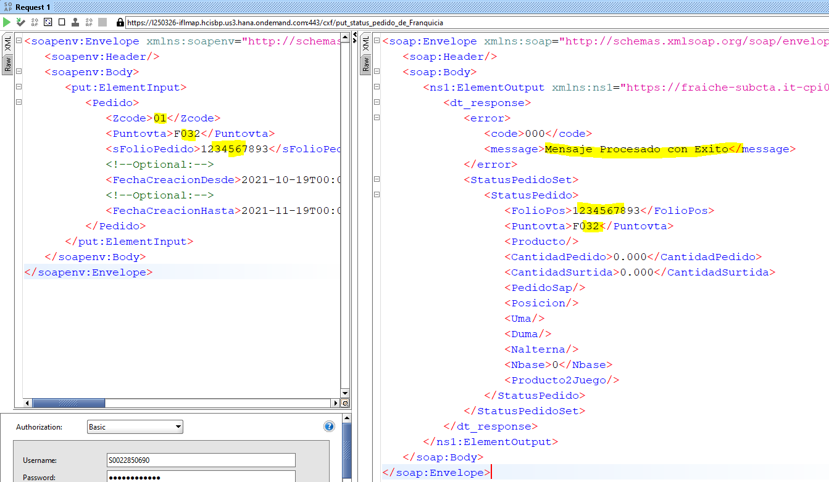
Procesado Correctamente | Consulta
 | <soapenv:Envelope xmlns:soapenv="http://schemas.xmlsoap.org/soap/envelope/" xmlns:put="https://fraiche-subcta.it-cpi003-rt.cfapps.us10.hana.ondemand.com/cxf/put_status_pedido_de_Franquicia">
 | <soapenv:Header/>
 | <soapenv:Body>
 | <put:ElementInput>
 | <Pedido>
 | <Zcode>01</Zcode>
 | <Puntovta>F032</Puntovta>
 | <sFolioPedido>1234567893</sFolioPedido>
 | <!--Optional:-->
 | <FechaCreacionDesde>2021-10-19T00:00:00</FechaCreacionDesde>
 | <!--Optional:-->
 | <FechaCreacionHasta>2021-11-19T00:00:00</FechaCreacionHasta>
 | </Pedido>
 | </put:ElementInput>
 | </soapenv:Body>
 | </soapenv:Envelope>

 | Respuesta
 | <soap:Envelope xmlns:soap="http://schemas.xmlsoap.org/soap/envelope/">
 | <soap:Header/>
 | <soap:Body>
 | <ns1:ElementOutput xmlns:ns1="https://fraiche-subcta.it-cpi003-rt.cfapps.us10.hana.ondemand.com/cxf/put_status_pedido_de_Franquicia">
 | <dt_response>
 | <error>
 | <code>000</code>
 | <message>Mensaje Procesado con Exito</message>
 | </error>
 | <StatusPedidoSet>
 | <StatusPedido>
 | <FolioPos>1234567893</FolioPos>
 | <Puntovta>F032</Puntovta>
 | <Producto/>
 | <CantidadPedido>0.000</CantidadPedido>
 | <CantidadSurtida>0.000</CantidadSurtida>
 | <PedidoSap/>
 | <Posicion/>
 | <Uma/>
 | <Duma/>
 | <Nalterna/>
 | <Nbase>0</Nbase>
 | <Producto2Juego/>
 | </StatusPedido>
 | </StatusPedidoSet>
 | </dt_response>
 | </ns1:ElementOutput>
 | </soap:Body>
 | </soap:Envelope>

TrasladoEntreTiendas
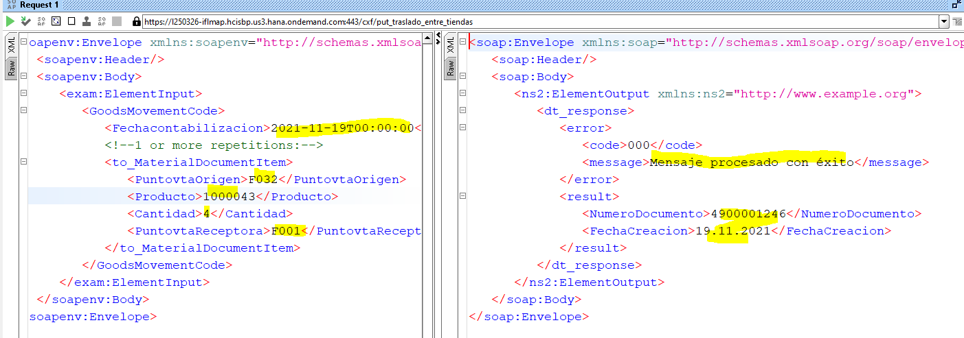
Procesado Correctamente | Consulta
 | <soapenv:Envelope xmlns:soapenv="http://schemas.xmlsoap.org/soap/envelope/" xmlns:exam="http://www.example.org">
 | <soapenv:Header/>
 | <soapenv:Body>
 | <exam:ElementInput>
 | <GoodsMovementCode>
 | <Fechacontabilizacion>2021-11-19T00:00:00</Fechacontabilizacion>
 | <!--1 or more repetitions:-->
 | <to_MaterialDocumentItem>
 | <PuntovtaOrigen>F032</PuntovtaOrigen>
 | <Producto>1000043</Producto>
 | <Cantidad>4</Cantidad>
 | <PuntovtaReceptora>F001</PuntovtaReceptora>
 | </to_MaterialDocumentItem>
 | </GoodsMovementCode>
 | </exam:ElementInput>
 | </soapenv:Body>
 | </soapenv:Envelope>

 | Respuesta
 | <soap:Envelope xmlns:soap="http://schemas.xmlsoap.org/soap/envelope/">
 | <soap:Header/>
 | <soap:Body>
 | <ns2:ElementOutput xmlns:ns2="http://www.example.org">
 | <dt_response>
 | <error>
 | <code>000</code>
 | <message>Mensaje procesado con éxito</message>
 | </error>
 | <result>
 | <NumeroDocumento>4900001246</NumeroDocumento>
 | <FechaCreacion>19.11.2021</FechaCreacion>
 | </result>
 | </dt_response>
 | </ns2:ElementOutput>
 | </soap:Body>
 | </soap:Envelope>

CorreccionInventario
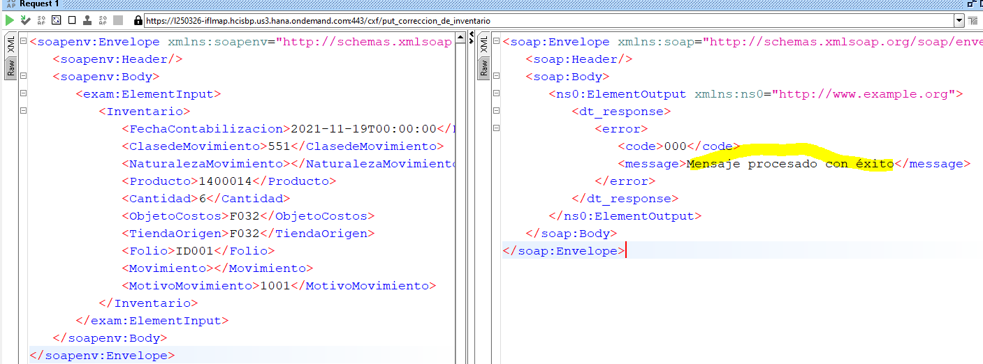
Procesado Correctamente | Consulta
 | <soapenv:Envelope xmlns:soapenv="http://schemas.xmlsoap.org/soap/envelope/" xmlns:exam="http://www.example.org">
 | <soapenv:Header/>
 | <soapenv:Body>
 | <exam:ElementInput>
 | <Inventario>
 | <FechaContabilizacion>2021-11-19T00:00:00</FechaContabilizacion>
 | <ClasedeMovimiento>551</ClasedeMovimiento>
 | <NaturalezaMovimiento></NaturalezaMovimiento>
 | <Producto>1400014</Producto>
 | <Cantidad>6</Cantidad>
 | <ObjetoCostos>F032</ObjetoCostos>
 | <TiendaOrigen>F032</TiendaOrigen>
 | <Folio>ID001</Folio>
 | <Movimiento></Movimiento>
 | <MotivoMovimiento>1001</MotivoMovimiento>
 | </Inventario>
 | </exam:ElementInput>
 | </soapenv:Body>
 | </soapenv:Envelope>

 | Respuesta
 | <soap:Envelope xmlns:soap="http://schemas.xmlsoap.org/soap/envelope/">
 | <soap:Header/>
 | <soap:Body>
 | <ns0:ElementOutput xmlns:ns0="http://www.example.org">
 | <dt_response>
 | <error>
 | <code>000</code>
 | <message>Mensaje procesado con éxito</message>
 | </error>
 | </dt_response>
 | </ns0:ElementOutput>
 | </soap:Body>
 | </soap:Envelope>

